Vitamines onderzoek
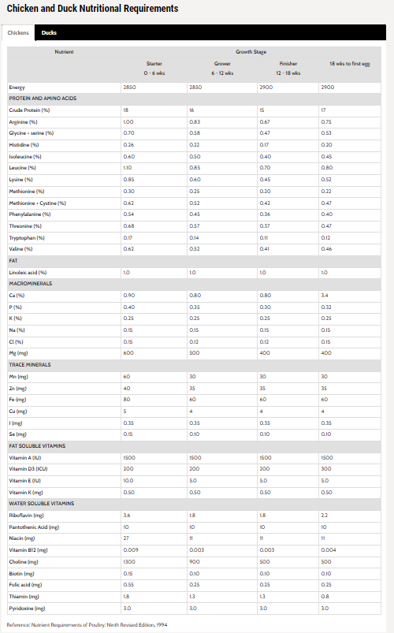
Zink
bron: https://www.sciencedirect.com/science/article/pii/S0032579119304031
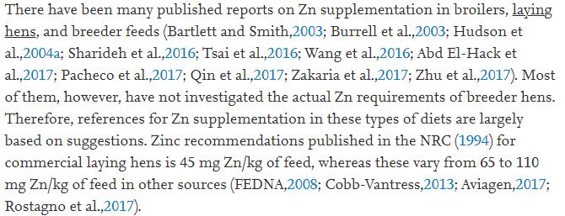

Vitamine D
bron: http://www.poultrydvm.com/condition/vitamin-d-deficiency
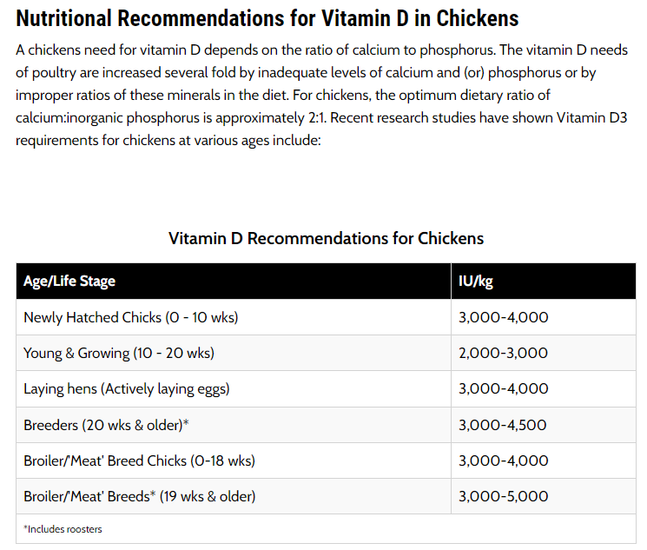

Vitamine E
bron: http://www.poultrydvm.com/condition/vitamin-e-deficiency-in-chickens
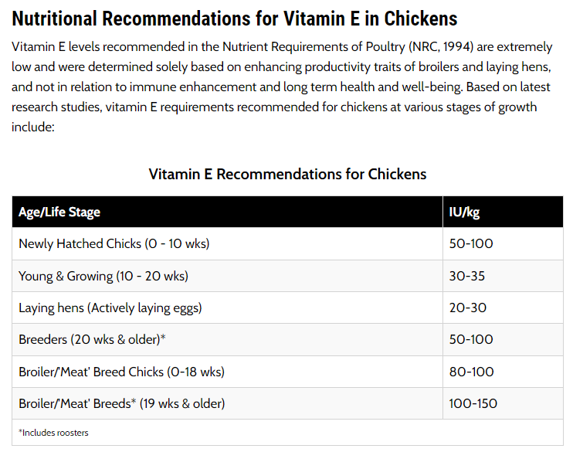

Diverse vitamines
bron: https://www.dsm.com/anh/products-and-services/tools/ovn.html
Vleeskippen
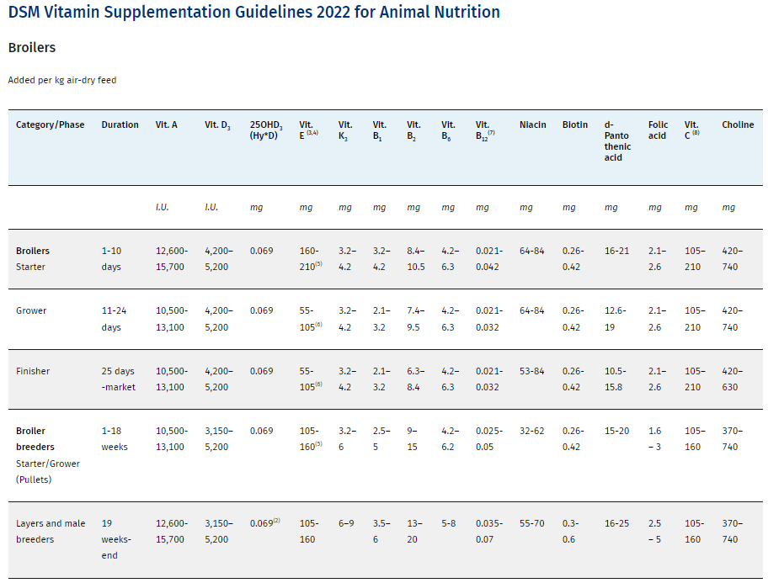

Legkippen
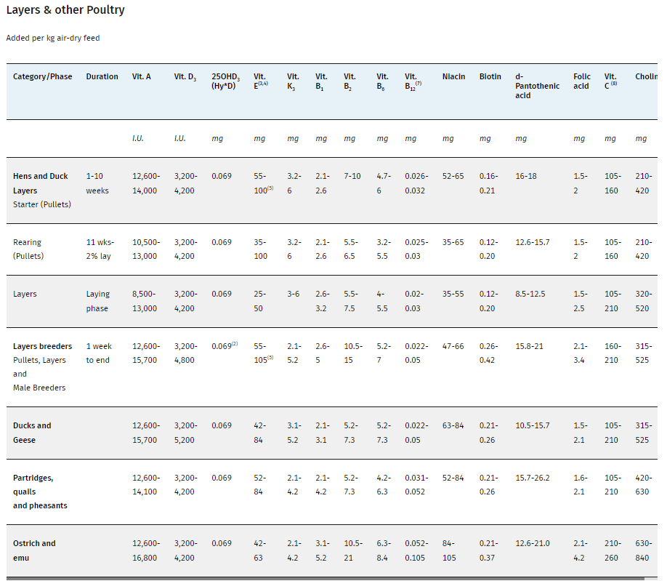

Diverse vitamines
bron: https://www.dsm.com/anh/news/feed-talks/articles/new-poultry-vitamin-recommendations-for-more-sustainable-farming.html
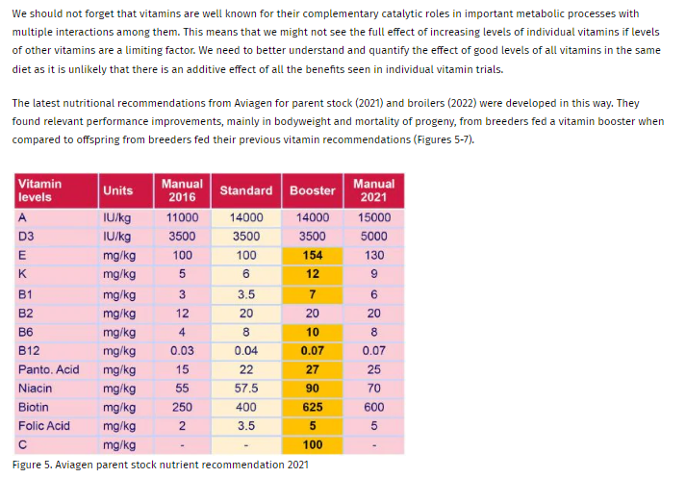

Mangaan
bron: http://www.poultrydvm.com/condition/manganese-deficiency
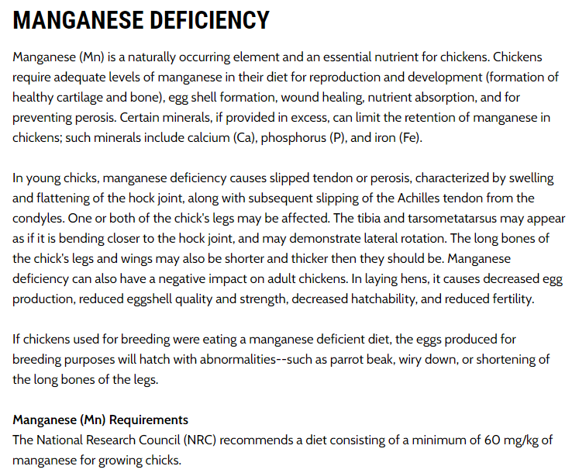

Calcium
bron: http://www.poultrydvm.com/condition/low-blood-calcium-level
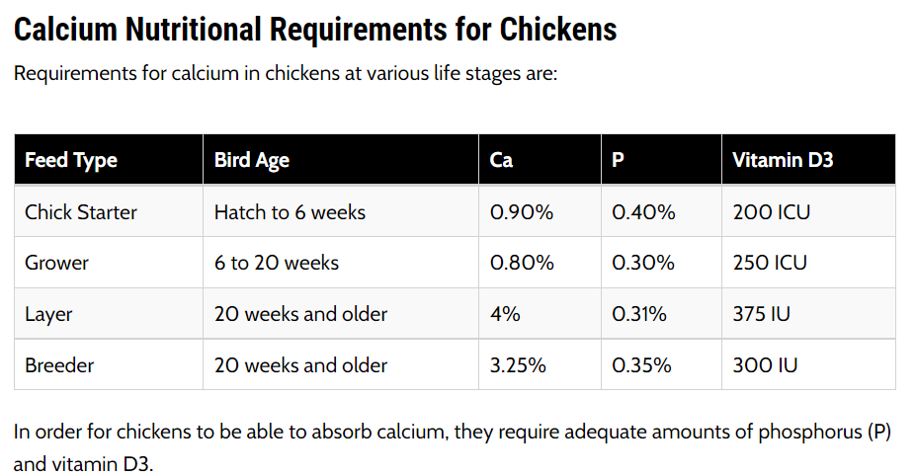

Diverse vitamines, Reference: Nutrient Requirements of Poultry: Ninth Revised Edition, 1994
bron: http://www.poultrydvm.com/views/feedtable.php

